90DEG
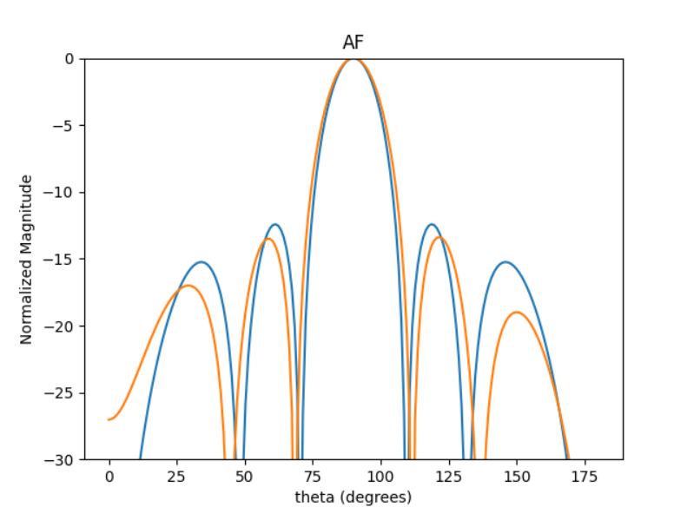
 | 0 | 1 | 2 | 3 | 4 | 5 | HPBW | SLL | DIR
0 | 3.165385698 | 3.2060872181 | 3.1918238408 | 3.1581704935 | 3.1831136998 | 3.1910471044 | 21 | -13.053163817 | 4.7046139703
1 | 2.7158096715 | 2.683407462 | 2.7378168638 | 2.6698518928 | 2.7298337967 | 2.7134279823 | 21 | -13.38340191 | 4.7067267573
2 | 1.7980569508 | 1.7459337004 | 1.7271359596 | 1.6887251089 | 1.6877413977 | 1.626742654 | 20 | -13.258626386 | 4.7185258568
3 | 2.3162371312 | 2.2585791271 | 2.1296801991 | 2.4008688817 | 2.3032524887 | 2.239431168 | 20 | -11.646850965 | 4.6620249893
4 | 2.4418836967 | 2.5226779155 | 2.5220647996 | 2.4999131728 | 2.4624189233 | 2.5477180922 | 20 | -12.601577834 | 4.7014994638
5 | 3.1154042089 | 3.1477597892 | 3.1101975332 | 3.1281980208 | 3.1116531188 | 3.1432353827 | 21 | -13.215045404 | 4.7086553409
6 | 3.2638750329 | 3.2740009506 | 3.2781055379 | 3.275907877 | 3.2599194373 | 3.2727444903 | 21 | -13.31932727 | 4.7093797005
7 | 4.2287992768 | 4.1580075468 | 4.1701679244 | 4.1447246906 | 4.1180704012 | 4.0354014027 | 20 | -13.011339845 | 4.7177540613
8 | 2.9182941491 | 2.9302882725 | 2.9543221192 | 2.9574352248 | 2.9600446984 | 2.9167462683 | 21 | -13.257116959 | 4.7020440229
9 | 2.6676454212 | 2.6679275691 | 2.6828177247 | 2.6536821145 | 2.6683418779 | 2.679877669 | 21 | -13.257029059 | 4.7087657302

60DEG
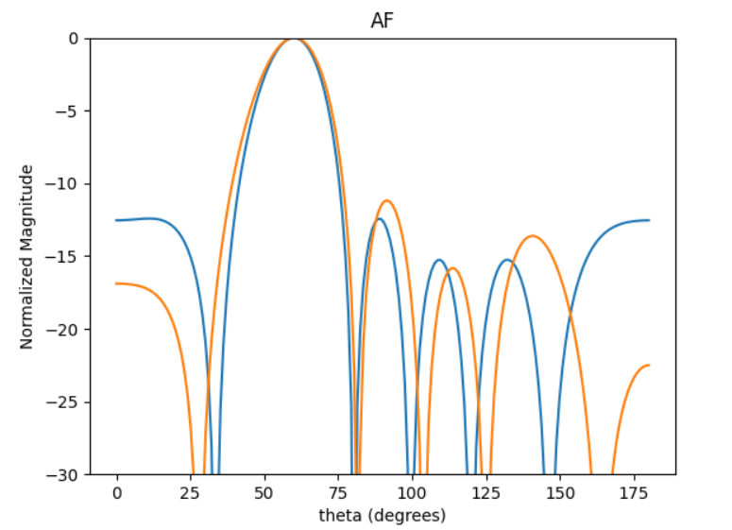
 | 0 | 1 | 2 | 3 | 4 | 5 | HPBW | SLL | DIR
0 | 4.7586436076 | 3.5454532662 | 1.9963875052 | 0.54636246985 | 5.2458839537 | 4.0541146461 | 23 | -10.636787712 | 4.0577160501
1 | 3.3860808523 | 2.1543818472 | 0.5937972628 | 5.4161072266 | 3.8705566246 | 2.6369087279 | 23 | -10.783844574 | 4.0513878432
2 | 4.687048738 | 3.4704314534 | 1.9132348258 | 0.50524091046 | 5.2216644654 | 4.0074725436 | 23 | -10.904038736 | 4.0531735167
3 | 3.3716436406 | 2.1581136733 | 0.57333842341 | 5.3788041331 | 3.8087045688 | 2.6208208036 | 23 | -10.487906988 | 4.0591372118
4 | 0.28308328256 | 5.3632233013 | 3.7908056323 | 2.3112257474 | 0.71491869335 | 5.7961684287 | 23 | -10.479348202 | 4.0592757253
5 | 1.8363597757 | 0.60605892946 | 5.2948395653 | 3.8785190301 | 2.2898803414 | 1.0620280455 | 23 | -10.889855589 | 4.0541901065
6 | 5.1348845342 | 3.8910362315 | 2.2675216235 | 0.89226853825 | 5.5598724268 | 4.3418254361 | 22 | -11.028260621 | 4.0487379287
7 | 2.2322478447 | 0.93011329562 | 5.7140746439 | 4.2180470196 | 2.7420454256 | 1.4327943816 | 23 | -11.177375733 | 4.0227269597
8 | 0.92735978694 | 6.0256299677 | 4.4279374704 | 2.9818964156 | 1.382020988 | 0.19145652411 | 23 | -10.516189968 | 4.0644671337
9 | 1.5720858356 | 0.37849411987 | 5.0598867387 | 3.6163879019 | 2.0183935854 | 0.81338137808 | 22 | -10.589805193 | 4.0615526159

45DEG
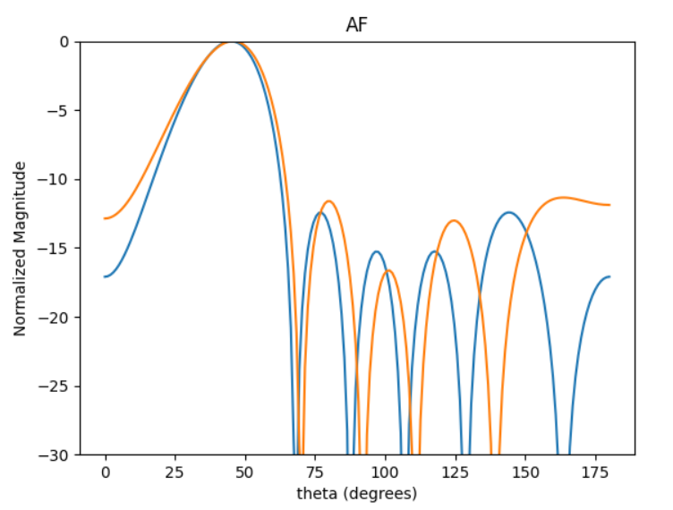
 | 0 | 1 | 2 | 3 | 4 | 5 | HPBW | SLL | DIR
0 | 2.3124596073 | 0.29426896522 | 4.591327139 | 2.4790300575 | 0.52395010698 | 4.8252830033 | 28 | -11.352238351 | 3.0491084899
1 | 3.0200832758 | 1.151611495 | 5.4122695445 | 3.2804945028 | 1.2565274998 | 5.6055520003 | 28 | -10.813363906 | 3.0627426128
2 | 3.9504478217 | 2.0639982664 | 0.046226054545 | 4.1721970974 | 2.1723781453 | 0.26349496242 | 28 | -10.697623133 | 3.0650080351
3 | 2.0270822756 | 0.0073391383644 | 4.3198348067 | 2.2183716879 | 0.23775690083 | 4.5417467565 | 28 | -11.324778969 | 3.0501897975
4 | 3.0958903034 | 1.0707328472 | 5.3901786822 | 3.2869566941 | 1.3187432555 | 5.5901562049 | 28 | -11.219281662 | 3.0462229711
5 | 0.53821890195 | 5.0498579151 | 2.9450839102 | 0.82650977483 | 5.017059004 | 3.1965050093 | 28 | -10.159778566 | 3.073529788
6 | 3.8369017978 | 1.9318560147 | 6.1722953093 | 4.084739742 | 2.0363289003 | 0.11701894689 | 28 | -11.040344385 | 3.060364058
7 | 3.0793281946 | 1.2960532022 | 5.5038991046 | 3.2721603585 | 1.277610825 | 5.7480943074 | 28 | -9.7732160515 | 3.0695051899
8 | 4.5111952317 | 2.5919126203 | 0.5585466387 | 4.7835185135 | 2.7106151119 | 0.78798032474 | 28 | -11.210143537 | 3.0593535142
9 | 5.9926260104 | 3.9744492931 | 1.9791839863 | 6.1657191669 | 4.2111111871 | 2.2145658306 | 28 | -11.257357283 | 3.0478344294

30DEG
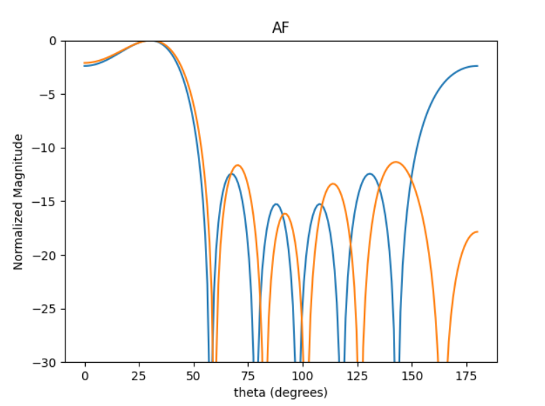
 | 0 | 1 | 2 | 3 | 4 | 5 | HPBW | SLL | DIR
0 | 5.3138119297 | 2.7388921686 | 0.32131889379 | 4.0357791957 | 1.6043380241 | 5.3410137156 | 46 | -1.9606620129 | 2.8641279286
1 | 5.2092962769 | 2.6643153154 | 0.21578814543 | 3.9614614681 | 1.5137394787 | 5.2585406481 | 46 | -1.9899158924 | 2.86642913
2 | 3.2573546303 | 0.71131145282 | 4.5594704319 | 2.0074816326 | 5.8656355717 | 3.3041634592 | 47 | -2.0017055143 | 2.8652560185
3 | 2.1394959291 | 5.7854732382 | 3.4086157861 | 0.83572602701 | 4.7734450258 | 2.1227492098 | 47 | -2.0110188174 | 2.8536749579
4 | 3.5017962183 | 0.95327617432 | 4.8327785797 | 2.2208026763 | 6.1037905785 | 3.5809941281 | 47 | -2.0244980059 | 2.8659519703
5 | 1.7562599361 | 5.5362082836 | 3.1140021728 | 0.5497936139 | 4.3830770481 | 1.8877226248 | 47 | -2.1006168981 | 2.8700529655
6 | 1.9989595106 | 5.700393287 | 3.2657009898 | 0.77042307665 | 4.6000097769 | 1.9831095947 | 46 | -1.956014861 | 2.8587340061
7 | 1.1361339708 | 4.9529501383 | 2.4986625601 | 6.1391120229 | 3.7386284496 | 1.2283295528 | 46 | -1.9548439638 | 2.8677463305
8 | 2.9157609453 | 0.2062197968 | 4.1540037675 | 1.6205324972 | 5.5040765391 | 2.9021689723 | 47 | -2.056190769 | 2.8490302914
9 | 5.4779707954 | 2.9152349869 | 0.52521707737 | 4.198995228 | 1.8096003399 | 5.5481499127 | 47 | -2.0380284819 | 2.8645714744

20DEG
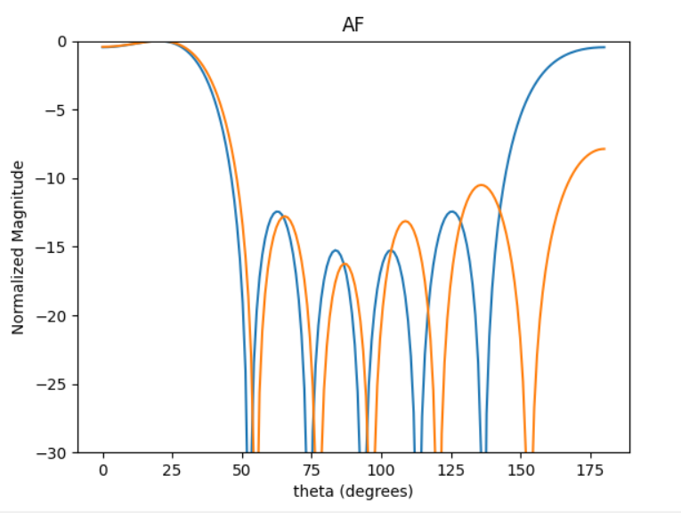
 | 0 | 1 | 2 | 3 | 4 | 5 | HPBW | SLL | DIR
0 | 1.1191972902 | 4.5621052265 | 1.9443029913 | 5.5187125994 | 2.8985163447 | 0.068691361504 | 40 | -0.42571806321 | 2.7720439327
1 | 1.0664278855 | 4.5003908986 | 1.8914032728 | 5.3382594308 | 2.4182127349 | 0.24474221194 | 40 | -0.39620542865 | 2.6801676282
2 | 3.8462622955 | 0.99454741001 | 4.6884025315 | 1.9075075345 | 5.6368318689 | 2.7661528135 | 40 | -0.40497917436 | 2.7688828792
3 | 0.37357864157 | 3.4392171156 | 1.1532200472 | 4.6332457559 | 2.4557103253 | 5.1505853197 | 40 | -0.37079777193 | 2.6479554985
4 | 3.9617883245 | 1.1651238068 | 4.8324621111 | 2.0502320159 | 5.6809014989 | 2.954564964 | 40 | -0.40422881695 | 2.7702464949
5 | 1.980716625 | 4.9641073218 | 2.5504181104 | 6.1620530372 | 3.6286709392 | 0.65177146556 | 40 | -0.37330469417 | 2.7167718663
6 | 1.8614450394 | 5.4586939737 | 2.9207989312 | 6.1796081761 | 3.5041839513 | 1.0455775793 | 40 | -0.42444775548 | 2.7440712169
7 | 1.1025532617 | 4.3859263902 | 1.8745177674 | 5.4359438584 | 3.0268941462 | 6.102587855 | 40 | -0.38754950399 | 2.7341572305
8 | 3.9114452941 | 1.331147323 | 4.8984413176 | 2.0644803411 | 5.7545070965 | 2.9731393601 | 40 | -0.40681831693 | 2.7604328967
9 | 5.883955825 | 3.1201307658 | 0.41814016693 | 3.9963853665 | 1.3080235737 | 4.9099382127 | 40 | -0.41967609628 | 2.7695800515

